基本
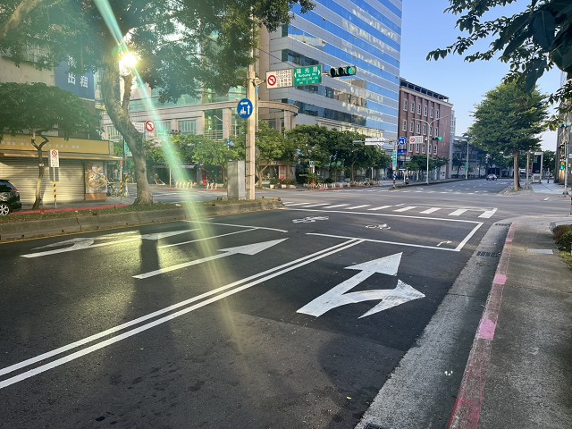
站號： | NI008 |  |  |  | 簡圖： |  |  |  | N
站名： | 港墘路~瑞光路 |  |  |  |  |  | 港墘路 |  | ↑
 |  |  |  |  |  |  | D

 |  |  |  |  | 瑞光路 |  |  |  | 瑞光路
日期： | 2025-09-11 | (Thu) |  |  |  | C |  | A
天候： | 晴

時制： | 週期 | 分相數 |  |  |  |  | B
晨峰 | 150 | 4 |  |  |  |  | 港墘路
昏峰 | 150 | 4

方 向： | A | B | C | D | 站號 | 站名 | 時段 | 方向 | 交通量 | 車種百分比
路段名： | 瑞光路 | 港墘路 | 瑞光路 | 港墘路 |  |  |  |  |  | 大型車 | 小型車 | 機車
總車道數： | 3 | 2 | 3 | 3 | NI008 | 港墘路~瑞光路 | 上午 | A | 1352 | 5% | 32% | 63%
右側慢車道： |  |  |  |  |  |  |  | B | 746 | 0% | 78% | 22%
左側慢車道： |  |  |  |  |  |  |  | C | 1968 | 3% | 25% | 72%
調撥車道： |  |  |  |  |  |  |  | D | 1446 | 2% | 64% | 34%
公車專用道： |  |  |  |  |  |  |  | E
上匝道： |  |  |  |  |  |  |  | F
下匝道： |  |  |  |  |  |  | 下午 | A | 970 | 6% | 36% | 58%
自行車道： |  |  |  |  |  |  |  | B | 1130 | 1% | 56% | 43%
 |  |  |  |  |  |  |  | C | 1444 | 3% | 36% | 61%
管制： | 1.AC方向禁止左轉( 07:00-09:30 17:00-19:30，假日除外) |  |  |  |  |  |  | D | 946 | 4% | 84% | 12%
 | 2.B方向禁止左轉。 |  |  |  |  |  |  | E
 | 3.D方向禁止左轉( 07:00-09:30 17:00-19:30 ，公車及假日除外) |  |  |  |  |  |  | F

相片A： | 瑞光路
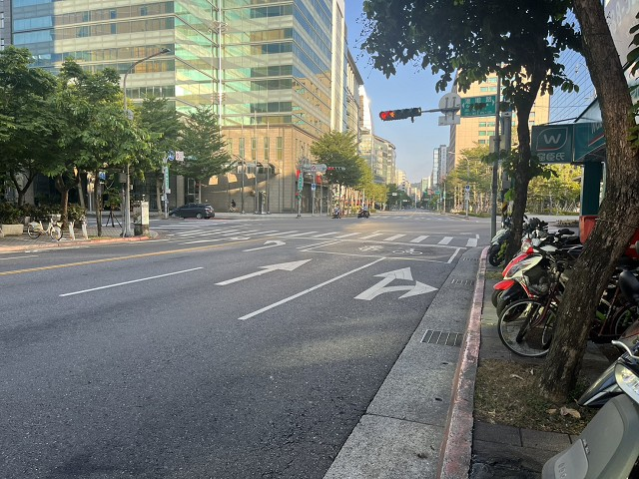

相片B： | 港墘路
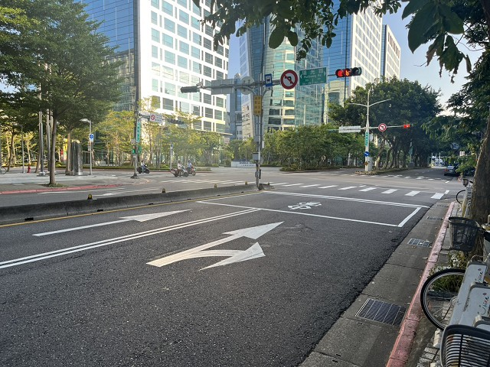

相片C： | 瑞光路
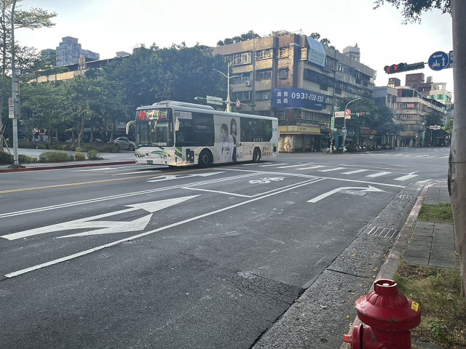

相片D： | 港墘路

